Planilha1
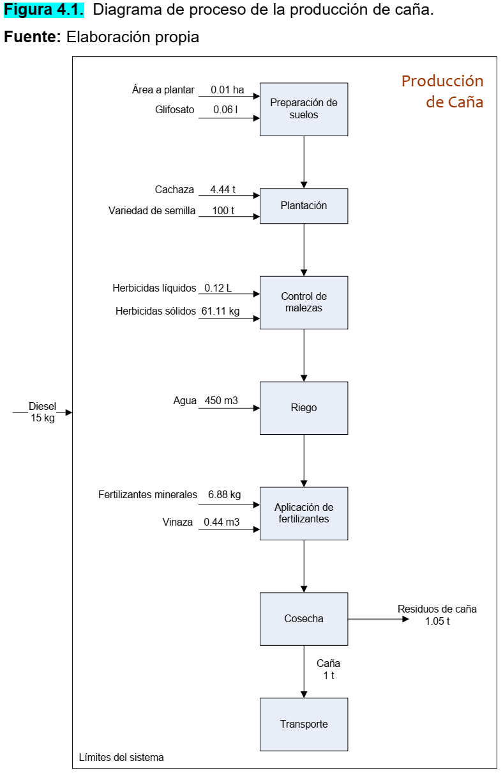

Planilha2
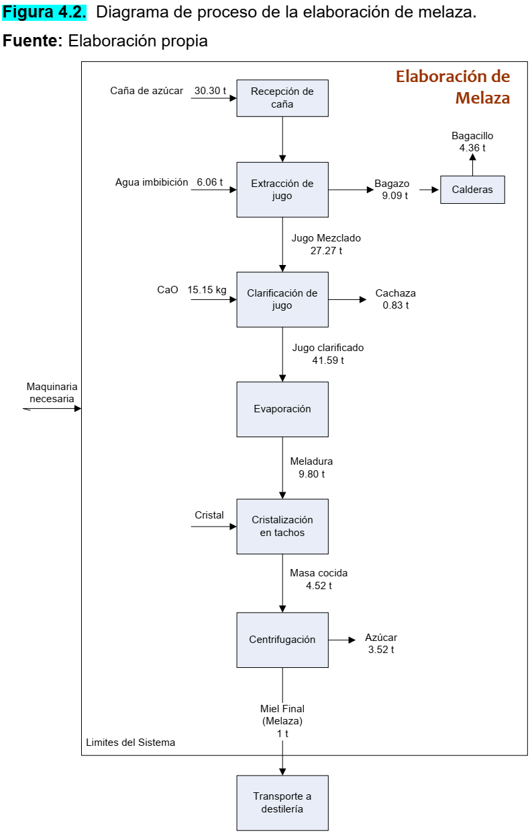

Planilha3
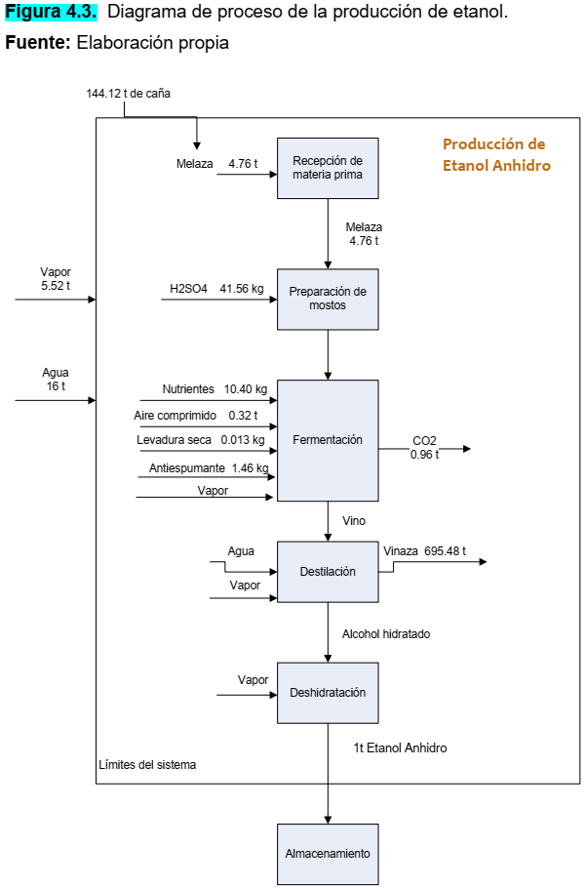

Planilha4
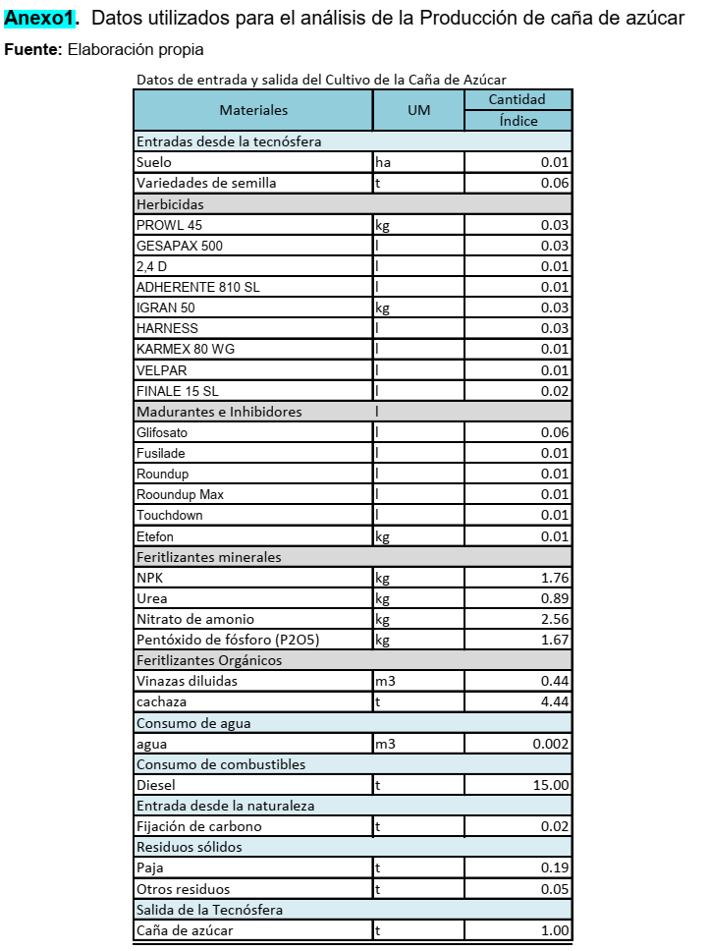

Datos de entrada y salida del Cultivo de la Caña de Azúcar
Materiales | UM | Cantidad/
 |  | Índice
Entradas desde la tecnósfera
Suelo | ha | 0.01
Variedades de semilla | t | 0.06
Herbicidas
PROWL 45 | kg | 0.03
GESAPAX 500 | l | 0.03
2,4 D | l | 0.01
ADHERENTE 810 SL | l | 0.01
IGRAN 50 | kg | 0.03
HARNESS | l | 0.03
KARMEX 80 WG | l | 0.01
VELPAR | l | 0.01
FINALE 15 SL | l | 0.02
Madurantes e Inhibidores
Glifosato | l | 0.06
Fusilade | l | 0.01
Roundup | l | 0.01
Rooundup Max | l | 0.01
Touchdown | l | 0.01
Etefon | kg | 0.01
Fertilizantes minerales
NPK | kg | 1.76
Urea | kg | 0.89
Nitrato de amonio | kg | 2.56
Pentóxido de fósforo (P2O5) | kg | 1.67
Feritlizantes Orgánicos
Vinazas diluidas | m3 | 0.44
cachaza | t | 4.44
Consumo de agua
agua | m3 | 0.002
Consumo de combustibles
Diesel | kg | 15
Entrada desde la naturaleza
Fijación de carbono | t | 0.02
Residuos sólidos
Paja | t | 0.19
Otros residuos | t | 0.05
Salida de la Tecnósfera
Caña de azúcar | t | 1

Planilha5
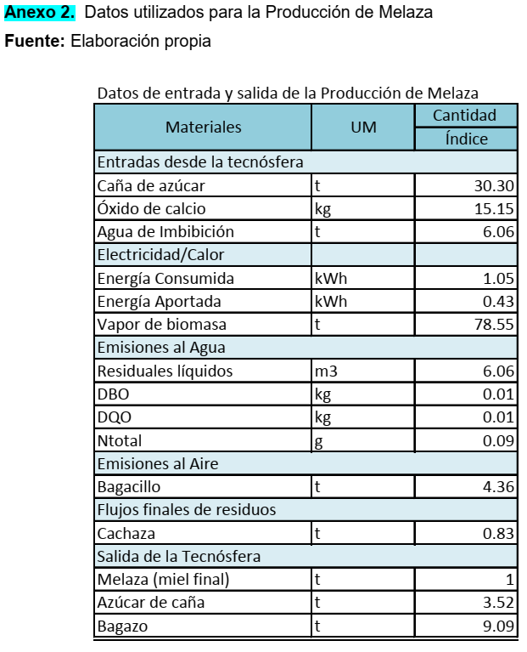

Datos de entrada y salida de la producción de Melaza
Materiales | UM | Cantidad/
 |  | Índice
Entradas desde la tecnósfera
Caña de azúcar | t | 30.3
Óxido de calcio | kg | 15.15
Agua de Imbibición | t | 6.06

Electricidad/Calor
Energía Consumida | kWh | 1.05
Energía Aportada | kWh | 0.43
Vapor de biomasa | t | 78.55

Emisiones al Agua
Residuales líquidos | m3 | 6.06
DBO | kg | 0.01
DQO | kg | 0.01
Ntotal | g | 0.09

Bagacillo | t | 4.36

Flujos finales de residuos
Cachaza | t | 0.83

Salida de la Tecnósfera
Melaza (miel final) | t | 1
Azúcar de caña | t | 3.52
Bagazo | t | 9.09

Planilha6
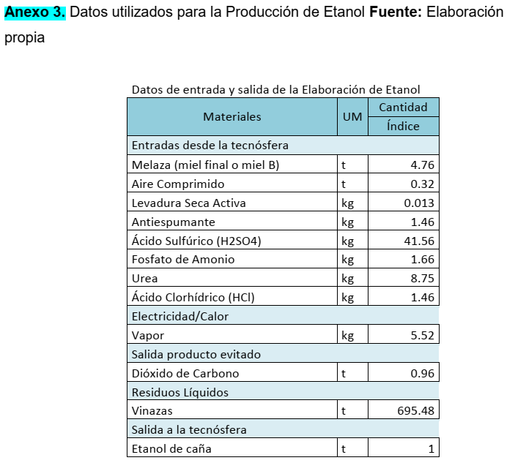

Datos de entrada y salida de la elaboración de Etanol
Materiales | UM | Cantidad/
 |  | Índice
Entradas desde la tecnósfera
Melaza (miel final o miel B) | t | 4.76
Aire Comprimido | t | 0.32
Levadura Seca Activa | kg | 0.013
Antiespumante | kg | 1.46
Ácido Sulfúrico (H2SO4) | kg | 41.56
Fosfato de Amonio | kg | 1.66
Urea | kg | 8.75
Ácido Clorhídrico (HCl) | kg | 1.46
Electricidad/Calor
Vapor | kg | 5.52
Salida producto evitado
Dióxido de Carbono | t | 0.96
Residuos Líquidos
Vinazas | t | 695.48
Salida de la Tecnósfera
Etanol de Caña | t | 1

